観点
Markdown
形式にする
開発からの観点（requestチャンネル）
 |  |  |  |  |  | 資料
～～～～～ |  |  |  |  |  | 開発チケット： | https://beartail.atlassian.net/browse/PRDG-114
～～～～～ |  |  |  |  |  | 要件ページ： | ～～～
 |  |  |  |  |  | QA依頼： | https://beartail.slack.com/archives/C02QY42J0UE/p1761279984259449

今回のテストに盛り込むもの
環境 |  |  | OS対応 |  |  | アプリ対応 |  | 主要観点 | ※詳細 | 権限
TK+TI+TD | 〇 |  | Windows | 〇 |  | iOS_iOS18 | 〇 | 負荷 | - | 権限なし | -
TK+TD | - |  | Mac | - |  | iOS_iOS17 | - | 金額確認 | - | 集計者 | -
TI+TD | - |  |  |  |  | iOS_iOS16 | - | 時間経過 | - | 承認者 | -
TK単体 | - |  | ブラウザ対応 |  |  | iPad | - | 高頻度 | - | 管理者 | -
TD単体 | - |  | Chrome | 〇 |  | Android_OS15 | 〇 | 既存機能への影響 | 〇 | 取引先管理者 | -
TDセルフプラン | - |  | Edge | - |  | Android_OS14 | - | 互換性 | -
 |  |  | Firefox | - |  | Android_OS13 | - | データ移行 | -
 |  |  | Safari | - |  | Android_OS12 | - | UIUX | -
 |  |  |  |  |  | Android_OS11 | - | セキュリティ/権限 | -
 |  |  |  |  |  | Android_OS10 | - | お客様提供ドキュメント | -
 |  |  |  |  |  | Android_OS9 | - | 統一性 | -
 |  |  |  |  |  |  |  | 英語化 | -
 |  |  |  |  |  |  |  | 外部API | -
 |  |  |  |  |  |  |  | 本番環境への影響(チャットボタン等) | -
 |  |  |  |  |  |  |  | 契約変更(プラン・オプション変更) | -

確認すること |  |  | 確認対象 |  | 詳細
既存機能の確認 | 自動入力 （代理人も） | Web/モバイル | 自動入力開始 |  | ・ESに送信できること ・データ化中ステータスになること
 |  |  | アップロード失敗 |  | アップロード失敗として返ってくること |  |  |  | →自動入力で2枚以上画像を添付した状態で送信画面で送信する前に一旦機内モードをONにしていただいてから送信すると失敗して経費一覧画面に戻る。 そこで機内モードをOFFして手動で経費一覧画面を更新すると表示される。
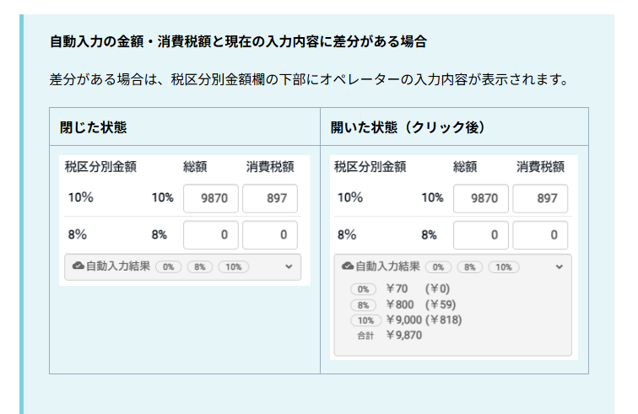
 |  |  | 自動入力失敗 |  | データ化失敗として返ってくること
 |  |  | 自動入力完了 |  | データ化されること （内容が入力したものと一致してること）
 |  |  | サジェスト機能 |  | オペレータ入力内容と一致していること |  |  |  | コレ→
 | PLP | Web | 原本画像アップロード開始 |  | PLPサイトからESに送信できること
 |  |  | 原本画像アップロード完了 |  | ・ESからPLPサイトの原本突合レーンに返ってくること （内容が入力したものと一致してること） ・突合対象として同じ日付/金額の経費が表示されること ・TOKIUM上の領収書原本_領収書原本一覧で、ステータスが「突合待ち」になること
 |  |  | 原本突合完了 |  | ・突合できること ・TOKIUM上の領収書原本_領収書原本一覧で、ステータスが「未申請」になること
 |  |  | 各ステータスの確認 |  | 各ステータスの確認 ・突合待ち（重複してるので省略） ・未申請（重複してるので省略） ・申請中 ・最終承認待ち ・最終承認済み ・該当経費画像無し ・キャンセル(突合解除) ・私用の原本

チェック表

※サブリーダーがチェックする |  |  | チェックタイミング
No | 大項目 | チェック内容 | 計画 | 設計 | 実行 | 備考
1 | リリース時期 | お客様と時期を握ってないか（デッドラインがないか）をチェック。 | OK | - | -
2 |  | 別機能とのバッティングがないかをチェック。 ※リリースノートのTK,TI,TDタグなどを確認 ※推進会で、SL間で確認し合う | OK | - | -
3 | 通知 | 通知要否・期間はCSと確認済かをチェック。 | OK | - | -
4 | 要件レビュー | 要件の内容にQA視点で不備がないかをチェック。 ※要件レビューチェック表 ※規模の大きい案件に対しては要件確認は対面でPO/開発とすり合わせをする | OK | - | -
5 | バグ発生率 | バグ発生率を進捗シートに入力 | - | - | OK
6 | バグ分析要否確認 | バグ分析が必要かどうかをチェック。 ※QAバグ分析資料 ※以下に当てはまる場合はmustで分析が必要とする ・テストケース数が1000件を超える場合 (リグレッションテストの場合は例外) ・バグ発生率が5.0%を超えていた場合(プロダクト品質の懸念) | - | - | OK
7 | テスト完了確認 | ・テストケースが全部消化されているかをチェック。 ・「対象外」ステータスは全て妥当かをチェック。 ・バグ発生数が入力済かをチェック。 | - | - | OK
8 | リリース日最終確認 ＆周知 | リリース日の最終決定をし、開発・CSへ連絡をする ※特に事前通知が必要なものについては強調しておく | - | - | 未

